ELECTRICIDAD Y MAGNETISMO
REQUERIMIENTOS DE PLANTA FÍSICA
UNIVERSIDAD MILITAR NUEVA GRANADA
ÁREAS FUNCIONALES
Nombre de Unidad Funcional |  |  | ELECTRICIDAD Y MAGNETISMO |  |  |  | Dependencia |  | Ingenieria
Responsable |  |  | Dirección de Laboratorios Fac. Ciencias Básicas y Aplicadas |  |  |  | Fecha |  | 2014-12-03
Descripción: | Disposición del laboratorio de Fisica ELECTRICIDAD Y MAGNETISMO

ESQUEMA GENERAL
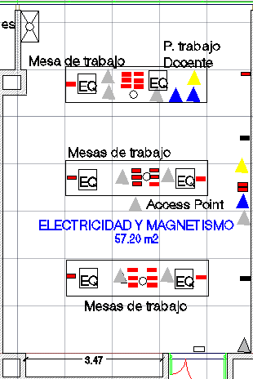

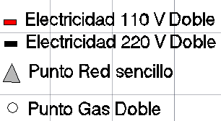

 | Dimensiones Planta (m)
 | Largo |  |  |  | 8.83
 | Ancho |  |  |  | 6.5
 | Área |  |  |  | 57.00
 | Altura Libre |  |  |  | 3

SERVICIOS
 |  |  | Puntos |  |  |  |  | Puntos
Agua |  | x | 1 |  | Aire comprimido |  | x | 6
Gas Natural |  | x | 0 |  | Internet Access point |  | x | 1
Energía Electrica / Regulada |  |  |  |  | Puntos de red |  | x | 9
110 Voltios |  | x | 26 |  | HDMI |  | x | 3
220 Voltios |  | x | 2 |  | VGA |  | x | 2
Potencia KW |  | x |  |  | Control/sensor de apertura |  | x | 1

Observaciones: | los puntos eléctricos de 220V se recomienda instalarlos al muro opuesto del tablero.
 | El aire comprimido deberá ser instalado sobre el cielo raso y que baje directamente al centro de cada mesa, dicha manguera al finalizar deberá tener una tee con el fin de dividir dicho suministro, antes de la salida de cada aire deberá tener una válvula con la cual se pueda graduar el presión de aire.

DIVISIONES Y ELEMENTOS ESPECIALES
Puestos de trabajo y mobiliario
Tipo | Dimensiones (m) |  |  |  | Cantidad | Material | Características
 | Largo | Ancho | Altura | Area (m²)
Mesas de trabajo | 3.6 | 0.9 | 0.8 | 3.24 | 3 | Madera | En las mesas de trabajo debera llevar las tomas electricas 3 a centro y 1 a extremo
Estantes | 0.92 | 0.45 | 2 | 0.41 | 3 | Metal | Estos estantes deberan estar empotrados a los muros
Poceta | 0.6 | 0.45 | 0.25 | 0.27 | 1 | Aluminio | Poceta en aluminio / acero inoxidable

Acabados
Piso |  | Antideslizante de fácil limpieza; epóixa. Con sifón de piso, sin surcos.
Paredes |  | Estuco con pintura epóxica antihongo, color blanco.
Cielo Raso |  | Lámina Superboard con pintura epóxica antihongo, color blanco.
Puertas |  | Dos puertas en alumnio natural con cerradura y vidrio templado.
Nivel de iluminación |  | Lámparas fluorescentes 60x60 - T5 especulares.
Nivel de seguridad |  | Sensor de humo.
Otro ventanas |  | En aluminio natural y vidrio templado y laminado con sistema vasculante para ventilación.
Otro Tablero |  | Acrílico de 5m de largo x 1.2m de alto con cuadricula.
Otro
Observaciones: | Las mesas deben ser un material no conductor a la electricidad y resistente a las altas temperaturas. Las mesas de trabajo para el docente deben de incluir conexión de Red, 2 HDMI, 1 VGA, así mismo debe de tener los mismo puertos en cada proyector interactivo, el cual se debe de instalar encima del tablero.

 | Debe de existir un access Point en el centro de cada salon y una caja de control de apertura.

EJEMPLO PUESTOS DE TRABAJO
DESCRIPCION |  |  |  |  |  |  |  | UNIDAD PUESTOS | AREA POR UNIDAD DE PUESTOS (M2) | AREA TOTAL (M2)
puesto estudiante grupo |  |  |  |  |  |  |  | 5 | 1.62 | 8.1
Puesto docente |  |  |  |  |  |  |  | 1 | 1.62 | 1.62
SUBTOTAL PUESTOS DE TRABAJO |  |  |  |  |  |  |  | 6 | SUBTOTAL AREA (M2) = | 9.72

CALOR Y ONDAS
REQUERIMIENTOS DE PLANTA FÍSICA
UNIVERSIDAD MILITAR NUEVA GRANADA
ÁREAS FUNCIONALES
Nombre de Unidad Funcional |  |  | CALOR Y ONDAS |  |  |  | Dependencia |  | Ingenieria
Responsable |  |  | Dirección de Laboratorios Fac. Ciencias Básicas y Aplicadas |  |  |  | Fecha |  | 2014-12-03
Descripción: | Disposición del laboratorio de Fisica CALOR Y ONDAS

ESQUEMA GENERAL
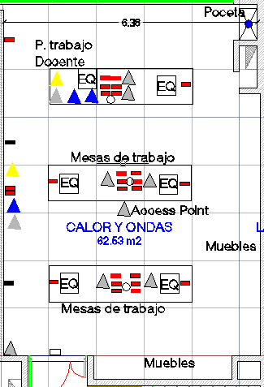

 | Dimensiones Planta (m)
 | Largo |  |  |  | 6.39
 | Ancho |  |  |  | 8.83
 | Área |  |  |  | 62.53
 | Altura Libre |  |  |  | 3

SERVICIOS
 |  |  | Puntos |  |  |  |  | Puntos
Agua |  | x | 1 |  | Aire comprimido |  | x | 6
Gas Natural |  | x | 0 |  | Internet Access Point |  | x | 1
Energía Electrica / Regulada |  |  |  |  | Puntos de red |  | x | 9
110 Voltios |  | x | 26 |  | HDMI |  | x | 3
220 Voltios |  | x | 2 |  | VGA |  | x | 2
Potencia KW |  | x |  |  | Control/sensor de apertura |  | x | 1

Observaciones: | los puntos eléctricos de 220V se recomienda instalarlos al muro opuesto del tablero.
 | El aire comprimido deberá ser instalado sobre el cielo raso y que baje directamente al centro de cada mesa, dicha manguera al finalizar deberá tener una tee con el fin de dividir dicho suministro, antes de la salida de cada aire deberá tener una válvula con la cual se pueda graduar el presión de aire.

DIVISIONES Y ELEMENTOS ESPECIALES
Puestos de trabajo y mobiliario
Tipo | Dimensiones (m) |  |  |  | Cantidad | Material | Características
 | Largo | Ancho | Altura | Area (m²)
Mesas de trabajo | 3.6 | 0.9 | 0.8 | 3.24 | 3 | Madera | En las mesas de trabajo debera llevar las tomas electricas 3 a centro y 1 a extremo

Estantes | 0.92 | 0.45 | 2 | 0.41 | 10 | Metal | Estos estantes deberan estar empotrados a los muros
Poceta | 0.6 | 0.45 | 0.25 | 0.27 | 1 | Aluminio | Poceta en aluminio / acero inoxidable

Acabados
Piso |  | Antideslizante de fácil limpieza; epóixa. Con sifón de piso, sin surcos.
Paredes |  | Estuco con pintura epóxica antihongo, color blanco.
Cielo Raso |  | Lámina Superboard con pintura epóxica antihongo, color blanco.
Puertas |  | Dos puertas en alumnio natural con cerradura y vidrio templado.
Nivel de iluminación |  | Lámparas fluorescentes 60x60 - T5 especulares.
Nivel de seguridad |  | Sensor de humo.
Otro ventanas |  | En aluminio natural y vidrio templado y laminado con sistema vasculante para ventilación.
Otro Tablero |  | Acrílico de 5m de largo x 1.2m de alto con cuadricula.
Otro
Observaciones: | Las mesas deben ser un material no conductor a la electricidad y resistente a las altas temperaturas. Las mesas de trabajo para el docente deben de incluir conexión de Red, 2 HDMI, 1 VGA, así mismo debe de tener los mismo el proyector interactivo, el cual debe ir encima del tablero

EJEMPLO PUESTOS DE TRABAJO
DESCRIPCION |  |  |  |  |  |  |  | UNIDAD PUESTOS | AREA POR UNIDAD DE PUESTOS (M2) | AREA TOTAL (M2)

SUBTOTAL PUESTOS DE TRABAJO |  |  |  |  |  |  |  | 0 | SUBTOTAL AREA (M2) = | 0

F. MECANICA
REQUERIMIENTOS DE PLANTA FÍSICA
UNIVERSIDAD MILITAR NUEVA GRANADA
ÁREAS FUNCIONALES
Nombre de Unidad Funcional |  |  | MECANICA |  |  |  | Dependencia |  | Ingenieria
Responsable |  |  | Dirección de Laboratorios Fac. Ciencias Básicas y Aplicadas |  |  |  | Fecha |  | 2013-12-03
Descripción: | Disposición del laboratorio 1 de la Materia Física Mecánica

ESQUEMA GENERAL
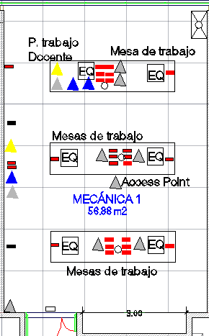

 | Dimensiones Planta (m)
 | Largo |  |  |  | 8.83
 | Ancho |  |  |  | 6.44
 | Área |  |  |  | 56.87
 | Altura Libre |  |  |  | Preguntar

SERVICIOS
 |  |  | Puntos |  |  |  |  | Puntos
Agua |  | x | 1 |  | Aire comprimido |  | x | 6
Gas Natural |  |  |  |  | Internet (Access Point) |  | x | 1
Energía Electrica / Regulada |  |  |  |  | Puntos de red |  | x | 9
110 Voltios |  | x | 26 |  | HDMI |  | x | 3
220 Voltios |  | x | 2 |  | VGA |  | x | 2
Potencia KW |  | x |  |  | Control/sensor de apertura |  | x | 1

Observaciones: | los puntos eléctricos de 220V se recomienda instalarlos al muro opuesto del tablero.
 | El aire comprimido deberá ser instalado sobre el cielo raso y que baje directamente al centro de cada mesa, dicha manguera al finalizar deberá tener una tee con el fin de dividir dicho suministro, antes de la salida de cada aire deberá tener una válvula con la cual se pueda graduar el presión de aire.

DIVISIONES Y ELEMENTOS ESPECIALES
Puestos de trabajo y mobiliario
Tipo | Dimensiones (m) |  |  |  | Cantidad | Material | Características
 | Largo | Ancho | Altura | Area (m²)
Mesas de trabajo | 3.6 | 0.9 | 0.8 | 3.24 | 3 | Madera | En las mesas de trabajo debera llevar las tomas electricas 3 Dobles a centro y 1 a extremo

Estantes | 0.92 | 0.45 | 2 | 0.41 | 3 | Metal | Estos estantes deberan estar empotrados a los muros
Poceta | 0.6 | 0.45 | 0.25 | 0.27 | 1 | Aluminio | Poceta en aluminio / Acero inoxidable

Acabados
Piso |  | Antideslizante de fácil limpieza; epóixa. Con sifón de piso, sin surcos.
Paredes |  | Estuco con pintura epóxica antihongo, color blanco.
Cielo Raso |  | Lámina Superboard con pintura epóxica antihongo, color blanco.
Puertas |  | Dos puertas en alumnio natural con cerradura y vidrio templado.
Nivel de iluminación |  | Lámparas fluorescentes 60x60 - T5 especulares.
Nivel de seguridad |  | Sensor de humo.
Otro ventanas |  | En aluminio natural y vidrio templado y laminado con sistema vasculante para ventilación.
Otro Tablero |  | Acrílico de 5m de largo x 1.2m de alto con cuadricula.
Otro
Observaciones: | Las mesas deben ser un material no conductor a la electricidad y resistente a las altas temperaturas. Las mesas de trabajo para el docente deben de incluir conexión de Red, 2 HDMI, 1 VGA, así mismo debe de tener los mismo puertos cada proyector interactivo.

EJEMPLO PUESTOS DE TRABAJO
DESCRIPCION |  |  |  |  |  |  |  | UNIDAD PUESTOS | AREA POR UNIDAD DE PUESTOS (M2) | AREA TOTAL (M2)
Escritorio para docente |  |  |  |  |  |  |  | 1 | 1.08 | 1.08

SUBTOTAL PUESTOS DE TRABAJO |  |  |  |  |  |  |  | 1 | SUBTOTAL AREA (M2) = | 1.08

Diseño experimental y simulacio
REQUERIMIENTOS DE PLANTA FÍSICA
UNIVERSIDAD MILITAR NUEVA GRANADA
ÁREAS FUNCIONALES

Nombre de Unidad Funcional |  |  | DISEÑO DE EXPERIMENTOS Y SIMULACIÓN |  |  |  | Dependencia |  | INGENIERIA
Responsable |  |  |  |  |  |  | Fecha |  | 2014-12-03
Descripción: | Información general de laboratorios diseño de experimentos y simulación

ESQUEMA GENERAL

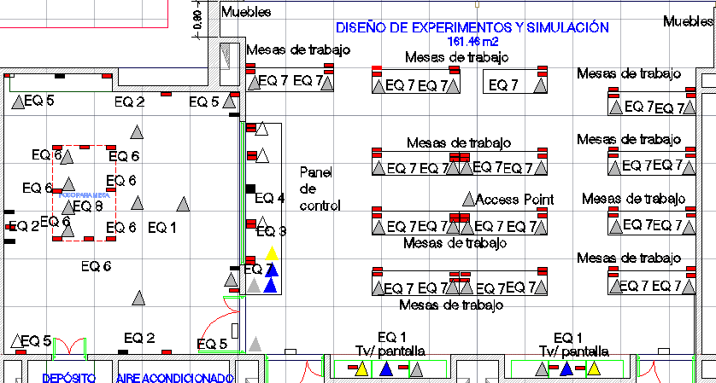

 | Dimensiones Planta (m2)
 | Largo | 25.2
 | Ancho | 6.4
 | Área | 161.28 |  |  | 0.00
 | Altura Libre | 4.6 |  |  |  |  |  |  |  |  | 50

SERVICIOS
 |  |  | Puntos |  |  |  |  | Puntos
Agua |  | x | 0 |  | Internet inalambrico |  | x | 2
Aire |  | x | 0 |  | Puntos de red (alambrico) |  | x | 40
Energía Electrica puntos Dobles |  | x | 78 |  | Canaleta para Video |  | x | 5
110 Voltios | Regulada soportada | x | 70 |  | Canaleta para Sonido |  | x | 5
220 Voltios | Regulada no soportada | x | 8 |  | Control/sensor de apertura |  | x | 3
Refrigeración/Calefacción |  | x | General |  | HDMI |  | x | 4
Potencia KW |  | x |  |  | VGA |  | x | 3

Observaciones:
En el espacio requerido para simulaciones se deben de realizar instalaciones eléctricas en cajones diseños de acuerdo al equipo a instalar, los cuales tienen manejo tanto eléctrico como mecánico, dichos cajones deberán tener 8 puntos eléctricos. Se instalara un riel como sistema de cortina para el manejo de micrófonos los cuales deberán de llevar canaleta para cable de sonido, eléctrico y de red. Se instalaran dos cámara de movimiento en cada uno de los extremos del espacio, los cuales deberán tener conexión a red al equipo de control. La ventana que divide entre la zona de simulación y el espacio para análisis de datos y demás prácticas, deberá eliminar el 100% del sonido así como de la reflexión de la iluminación. se requiere aire acondicionado en el espacio donde estan los equipos de computo.

se requiere
DIVISIONES Y ELEMENTOS ESPECIALES
Puestos de trabajo y mobiliario
Tipo | Dimensiones (m) |  |  |  | Cantidad | Material | Características
 | Largo | Ancho | Altura | Area (m²)
meson de trabajo grupal | 2.2 | 0.6 | 0.9 | 1.32 | 12 | madera triplex con acabado Melamínico
pantallas de tv (circuito cerrado) | 2 | 0.1 | 0.1 | 0.2 | 2 | según moldelo | Incluye circuito cerrado para proyectar explicaciones e informacion.
sillas (area grupal) | 0.3 | 0.3 | 0.7 | 0.09 | 25 | según moldelo
Acabados

Piso |  | Antideslizante de fácil limpieza; epóxica. Con sifón de piso, sin surcos
Paredes |  | Estuco con Pintura epóxica antihongo, color blanco
Cielo Raso |  | Lámina Superboard con pintura epóxica antihongo blanca
Puertas doble hoja |  | Dos accesos cada uno con dos batientes y cerradura de emergencia.
Nivel de iluminación |  | Lámparas fluorescentes 60 x 60 - T5 especulares
Nivel de seguridad |  | Sensores de humo localizados por todo el area, camaras de vigilancia
Otro ventanas |  | En aluminio natural y vidrio templado y laminado con sistema vasculante para ventilación
Otro Tablero |  | (para eso estan las pantallas y las zonas de vidrio en las mesas)
Otro |  | zonas de acceso de minimo de un metro de ancho (normas de construccion accesible)
Observaciones: Los muros de área de simulación deberán ser paneles de control acústico y térmico. en cada laboratorio se utilizara proyector interactivo y no pantalla o TV
EJEMPLO PUESTOS DE TRABAJO
DESCRIPCION |  |  |  |  |  |  |  | UNIDAD PUESTOS | AREA POR UNIDAD DE PUESTOS (M2) | AREA TOTAL (M2)

Mesas grupales |  |  |  |  |  |  |  | 7 | 1.32 | 25
sillas grupales |  |  |  |  |  |  |  | 25 | 1 | 0

SUBTOTAL PUESTOS DE TRABAJO |  |  |  |  |  |  |  | 32 | SUBTOTAL AREA (M2) = | 25

Hidraulica
REQUERIMIENTOS DE PLANTA FÍSICA
UNIVERSIDAD MILITAR NUEVA GRANADA
ÁREAS FUNCIONALES

Nombre de Unidad Funcional |  |  |  | Laboratorio de Hidraulica / Cubo de practicas |  |  |  | Dependencia |  | FCBA
Responsable |  |  |  |  |  |  |  | Fecha |  | 2013-12-03
Descripción: | El laboratorio de hidraulica es un lugar que cuenta suficientes equipos o montajes hidraulicos que permiten realizar practicas que evaluan el comportamineto de los fluidos.

ESQUEMA GENERAL
Se requiere de un espacio que cumpla con la NTC 4595; Debe haber un mesón lateral que tambien debe tener energía electrica de 110 y 220 V ( Regulada ) y punto hidraulicos . El laboratorio debe tener dos puertas, buena ventilación, aireación e iluminación

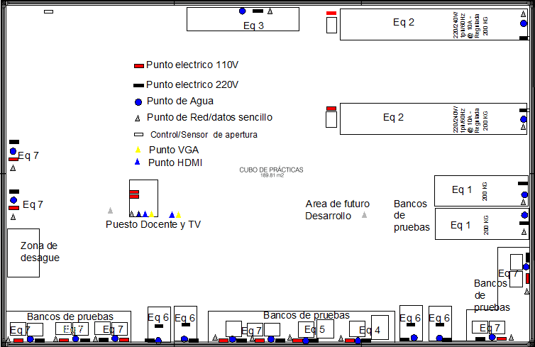

 | Dimensiones Planta (m2)
 | Largo |  | 17.1
 | Ancho |  | 11.1
 | Área m² |  | 189.6
 | Altura Libre minima |  | 3.5

SERVICIOS
 |  |  |  | Puntos |  |  |  | Puntos
Agua |  |  | x | 21 |  | Internet Access Point |  | 2
Gas Natural |  |  | x | 0 |  | Puntos de red |  | 17
Energía Electrica |  |  | x | 0 |  | HDMI |  | 3
110 Voltios Regulada |  |  | x | 13 |  | VGA |  | 2
220 Voltios Regulada |  |  | x | 20 |  | Control de apertura |  | 1
Potencia KW |  |  | x |  |  | Otros

Observaciones: En cada uno de los puestos de trabajo debe haber energía 110 y 220 V Regulada. Las tuberías deben tener los colores internacionales que identifican lo que transporta cada una de ellas. El Access Point debe ir ubicado en el centro del laboratorio. Se requiere una zona de desagüe con medidas (150 x 100) cm. Es aclarar que dichas conexiones eléctricas y de red deben quedar protegidas de la red hidráulica

DIVISIONES Y ELEMENTOS ESPECIALES
Puestos de trabajo y mobiliario
Tipo |  | Dimensiones (m) |  |  |  | Cantidad | Material | Características
 |  | Largo | Ancho | Altura | Area (m²)
meson de trabajo |  | 4 | 1.2 | 1 | 4.8 | 1 | granito pulido / marmol | Mesones totalmente nivelados con tomas electricas 110V regulada, instaladas cada metro.
meson de trabajo |  | 7 | 1.2 | 1 | 8.4 | 1 | granito pulido / marmol | Mesones totalmente nivelados con tomas electricas 110V regulada, instaladas cada metro.
meson de trabajo |  | 3 | 1.2 | 1 | 3.6 | 1 | granito pulido / marmol | Mesones totalmente nivelados con tomas electricas 110V regulada, instaladas cada metro.
mesa Docente |  | 1.2 | 0.9 | 0.9 | 1.08 | 1
Acabados
Piso |  | Antideslizante de fácil limpieza; epóxica. Con sifón de piso, sin surcos
Paredes |  | Muros e acrilico transparente o vidrio templado con el objetivo de ver la dinamica de todas las conexiones hidraulicas
Cielo Raso |  | Lámina Superboard con pintura epóxica antihongo blanca
Puertas doble hoja |  | Dos puestas en cada laboratorio, en aluminio natural con cerradura y vidrio templado.
Nivel de iluminación |  | Lámparas fluorescentes 60 x 60 - T5 especulares
Nivel de seguridad |  | Sensor de humo
Otro ventanas |  | En aluminio natural y vidrio templado y laminado con sistema vasculante para ventilación
Otro Pantallas |  | Pantallas de gran tamaño con el fin de dar a conocer las practicas (paso a paso) por medios multimediales
Otro
Observaciones: los mesones deben estar totalmente nivelados usando como material granito o marmol. Le piso debe ser estrictamente anti deslizante debido a que se esta manejando agua constantemente. Las puertas deben poderse abrir fácilmente. Las instalaciones electricas 220V regulada deberan instalarse cada 2,5 m o cada metro en los mesones para bancos de pruebas. en cada laboratorio se utilizara un proyector interactivo.

EJEMPLO PUESTOS DE TRABAJO
DESCRIPCION |  |  |  |  |  |  |  |  | UNIDAD PUESTOS | AREA POR UNIDAD DE PUESTOS (M2) | AREA TOTAL (M2)

se debe cumplir la NTC 4595 para espacios de actividades pedagógicas de laboratorios de Hidraulica |  |  |  |  |  |  |  |  |  | 0 | 0

SUBTOTAL PUESTOS DE TRABAJO |  |  |  |  |  |  |  |  | 0 | SUBTOTAL AREA (M2) = | 0

QUIMICA
REQUERIMIENTOS DE PLANTA FÍSICA
UNIVERSIDAD MILITAR NUEVA GRANADA
ÁREAS FUNCIONALES

Nombre de Unidad Funcional |  |  |  | QUIMICA |  |  |  | Dependencia |  | FCBA
Responsable |  |  |  | Dirección de Laboratorios Fac. Ciencias Básicas y Aplicadas |  |  |  | Fecha |  | 2014-12-03
Descripción: | Información general de laboratorios para realizar prácticas de Química en la UMNG

ESQUEMA GENERAL
Se requiere de un espacio que cumpla con la NTC 4595; al interior con tres mesones en los que habrá seis puestos de trabajo en cada uno de ellos. Cada puesto de trabajo debe tener gas, agua y energía eléctrica. Debajo de los mesones debe haber cajones. Debe haber un mesón lateral que tambien debe tener energía electrica de 110 y 220 V. El laboratorio debe tener dos puertas, buena ventilación, aireación e iluminación y tener una cabina de extracción de gases con sus respectivos ductos.

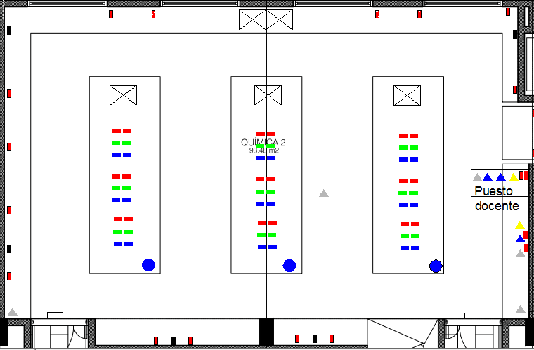

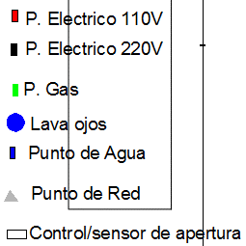

 | Dimensiones Planta (m2)
 | Largo |  | 14.2
 | Ancho |  | 6.6
 | Área |  | 93.7 |  |  | 0.00
 | Altura Libre |  | 3

SERVICIOS
 |  |  |  | Puntos |  |  |  | Puntos
Agua |  |  | x | 24 |  | Internet Access Point |  | 1
Gas Natural |  |  | x | 18 |  | Puntos de red |  | 4
Energía Electrica |  |  | x | 0 |  | Teléfono |  | 0
110 Voltios |  | regulada | x | 38 |  | HDMI |  | 3
220 Voltios |  | regulada | x | 5 |  | VGA |  | 2
Potencia KW |  |  | x |  |  | Control/sensor de apertura |  | 2

Observaciones: En cada uno de los puestos de trabajo debe haber energía 110v, gas y en cada meson debe haber 1 pocetas para lavar el material
Debe asegurarse que la Cabina de extracción de gases cuente con un Ducto con salida a la Cubierta (diámetro 10'').
Las tuberias deben tener los colores internacionales que identifican lo que transporta cada una de ellas.
En la poceta doble, una es para desechar los materiales toxicos y la otra es para agua limpia
DIVISIONES Y ELEMENTOS ESPECIALES
Puestos de trabajo y mobiliario
Tipo |  | Dimensiones (m) |  |  |  | Cantidad | Material | Características
 |  | Largo | Ancho | Altura | Area (m²)
meson de trabajo |  | 3.8 | 1.6 | 0.9 | 6.08 | 3 | granito pulido | Incluye pocetade lavado de material en acero inoxidable con su grifería ,
muebles inferiores en mesones de trabajo |  | 0.8 | 0.6 | 0.8 | 0.48 | 6 | madera triplex con acabado Melamínico | Con puertas y entrepaños, color blanco, bisagras, manijas, cerradura, con cajonera, y patas en acero inoxidable
muebles inferior mesones Frontales y Laterales |  | 1.4 | 0.6 | 0.8 | 0.84 | 1 | madera triplex con acabado Melamínico | con puertas bisagras, manijas y cerradura
muebles superiores |  | 2.4 | 0.03 | 0.5 | 0.072 | 4 | madera triplex con acabado Melamínico | con puertas, entrepaños, manijas, bisagras y cerradura
Mesa docente |  | 1 | 0.7 | 0.7 | 0.7 | 1
ducha de seguridad |  | 1 | 1 |  | 1 | 1 | acero inoxidable | Duchas de seguridad, incluye punto de agua y sifón de piso. Debe ser específica para emergencias .
Duchas Lava ojos |  |  |  |  |  | 3 | acero inoxidable | Duchas lavaojos (uno por cada mesón), incluye punto de agua y sifón. Debe ser específica para emergencias .

Acabados
Piso |  | Antideslizante de fácil limpieza; epóxica. Con sifón de piso, sin surcos
Paredes |  | Estuco con Pintura epóxica antihongo, color blanco
Cielo Raso |  | Lámina Superboard con pintura epóxica antihongo blanca
Puertas doble hoja |  | Dos puestas en cada laboratorio, en aluminio natural con cerradura y vidrio templado.
Nivel de iluminación |  | Lámparas fluorescentes 60 x 60 - T5 especulares ver norma
Nivel de seguridad |  | Sensor de humo
Otro ventanas |  | En aluminio natural y vidrio templado y laminado con sistema vasculante para ventilación
Otro Tablero |  | Tablero Acrílico de 4 m de largo x 1,2 m de alto, con cuadrícula y Televisor
Otro
Observaciones: Los acabados deben ser resistentes a los productos químicos y al desgaste mecánico. Debe asegurarse de usar granito en los mesones. Las Ventanas deben ser de fácil acceso para abrir y cerrar, se debe contar con excelentes condiciones de ventilación. Las puertas deben poderse abrir fácilmente. La ducha de seguridad debe estar ubicada en la entrada hacia una de las puertas del laboratorio.

EJEMPLO PUESTOS DE TRABAJO
DESCRIPCION |  |  |  |  |  |  |  |  | UNIDAD PUESTOS | AREA POR UNIDAD DE PUESTOS (M2) | AREA TOTAL (M2)

se debe cumplir la NTC 4595 para espacios de actividades pedagógicas de laboratorios de química |  |  |  |  |  |  |  |  | 18 | 2.2 | 39.6

SUBTOTAL PUESTOS DE TRABAJO |  |  |  |  |  |  |  |  | 18 | SUBTOTAL AREA (M2) = | 39.6

TOXICOLOGIA
REQUERIMIENTOS DE PLANTA FÍSICA
UNIVERSIDAD MILITAR NUEVA GRANADA
ÁREAS FUNCIONALES

Nombre de Unidad Funcional |  |  |  | TOXICOLOGÍA |  |  |  | Dependencia |  | FCBA
Responsable |  |  |  | Dirección de Laboratorios Fac. Ciencias Básicas y Aplicadas |  |  |  | Fecha |  | 2014-12-03
Descripción: | Información general de laboratorios para realizar prácticas de Toxicología y Química en la UMNG

ESQUEMA GENERAL
Se requiere de un espacio que cumpla con la NTC 4595; al interior con tres mesones en los que habrá seis puestos de trabajo en cada uno de ellos. Cada puesto de trabajo debe tener gas, agua y energía eléctrica. Debajo de los mesones debe haber cajones. Debe haber un mesón lateral que tambien debe tener energía electrica de 110 y 220 V. El laboratorio debe tener dos puertas, buena ventilación, aireación e iluminación y tener una cabina de extracción de gases con sus respectivos ductos.

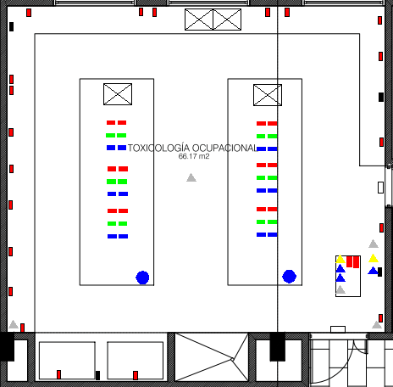

 | Dimensiones Planta (m2)
 | Largo |  | 10
 | Ancho |  | 6.6
 | Área |  | 66.00 |  |  | 0.00
 | Altura Libre |  | 2.7

SERVICIOS
 |  |  |  | Puntos |  |  |  | Puntos
Agua |  |  | x | 19 |  | Internet Access Point |  | 1
Gas Natural |  |  | x | 12 |  | Puntos de red |  | 4
Energía Electrica |  |  | x | 0 |  | Teléfono |  | 0
110 Voltios |  | Regulada | x | 34 |  | HDMI |  | 3
220 Voltios |  | Regulada | x | 4 |  | VGA |  | 2
Potencia KW |  |  | x |  |  | Control/sensor de apertura |  | 2

Observaciones: En cada uno de los puestos de trabajo debe haber energía 110v, gas y en cada meson debe haber dos pocetas para lavar el material
Debe asegurarse que la Cabina de extracción de gases cuente con un Ducto con salida a la Cubierta (diámetro 10'').
Las tuberias deben tener los colores internacionales que identifican lo que transporta cada una de ellas.

DIVISIONES Y ELEMENTOS ESPECIALES
Puestos de trabajo y mobiliario
Tipo |  | Dimensiones (m) |  |  |  | Cantidad | Material | Características
 |  | Largo | Ancho | Altura | Area (m²)
meson de trabajo |  | 3.8 | 1.6 | 0.9 | 5.76 | 3 | granito pulido | Incluye pocetade lavado de material en acero inoxidable con su grifería ,
muebles inferiores en mesones de trabajo |  | 0.8 | 0.6 | 0.8 |  | 6 | madera triplex con acabado Melamínico | Con puertas y entrepaños, color blanco, bisagras, manijas, cerradura, con cajonera, y patas en acero inoxidable
muebles inferior mesones Frontales y Laterales |  | 1.4 | 0.6 | 0.8 |  | 1 | madera triplex con acabado Melamínico | con puertas bisagras, manijas y cerradura
muebles superiores |  | 2.4 | 0.03 | 0.5 |  | 4 | madera triplex con acabado Melamínico | con puertas, entrepaños, manijas, bisagras y cerradura
ducha de seguridad |  | 1 | 1 |  |  | 1 | acero inoxidable | Duchas de seguridad, incluye punto de agua y sifón de piso. Debe ser específica para emergencias .
Duchas Lava ojos |  |  |  |  |  | 2 | acero inoxidable | Duchas lavaojos (uno por cada mesón), incluye punto de agua y sifón. Debe ser específica para emergencias .
Mesa docente |  | 1 | 0.7 | 0.7 | 0.7 | 1

Acabados
Piso |  | Antideslizante de fácil limpieza; epóxica. Con sifón de piso, sin surcos
Paredes |  | Estuco con Pintura epóxica antihongo, color blanco
Cielo Raso |  | Lámina Superboard con pintura epóxica antihongo blanca
Puertas doble hoja |  | Dos puestas en cada laboratorio, en aluminio natural con cerradura y vidrio templado.
Nivel de iluminación |  | Lámparas fluorescentes 60 x 60 - T5 especulares
Nivel de seguridad |  | Sensor de humo
Otro ventanas |  | En aluminio natural y vidrio templado y laminado con sistema vasculante para ventilación
Otro Tablero |  | Tablero Acrílico de 4 m de largo x 1,2 m de alto, con cuadrícula y televisor
Otro
Observaciones: Los acabados deben ser resistentes a los productos químicos y al desgaste mecánico. Debe asegurarse de usar granito en los mesones. Las Ventanas deben ser de fácil acceso para abrir y cerrar, se debe contar con excelentes condiciones de ventilación. Las puertas deben poderse abrir fácilmente. La ducha de seguridad debe estar ubicada en la entrada hacia una de las puertas del laboratorio.

EJEMPLO PUESTOS DE TRABAJO
DESCRIPCION |  |  |  |  |  |  |  |  | UNIDAD PUESTOS | AREA POR UNIDAD DE PUESTOS (M2) | AREA TOTAL (M2)

se debe cumplir la NTC 4595 para espacios de actividades pedagógicas de laboratorios de química |  |  |  |  |  |  |  |  | 12 | 2.2 | 26.4

SUBTOTAL PUESTOS DE TRABAJO |  |  |  |  |  |  |  |  | 12 | SUBTOTAL AREA (M2) = | 26.4

MATERIALES
REQUERIMIENTOS DE PLANTA FÍSICA
UNIVERSIDAD MILITAR NUEVA GRANADA
ÁREAS FUNCIONALES

Nombre de Unidad Funcional |  |  | MATERIALES |  |  |  | Dependencia |  | -
Responsable |  |  | Dirección de Laboratorios |  |  |  | Fecha |  | 2014-12-03
Descripción: | Información general de laboratorios para realizar prácticas de Materiales en la UMNG

ESQUEMA GENERAL
Se requiere de un espacio que cumpla con la NTC 4595; al interior se deben ubicar (16) mesones grupales en los que habrá cuatro puestos de trabajo en cada uno de ellos. (8) ocho mesones de trabajo debe tener gas, agua, aire, puestos de red, desagüe y energía eléctrica. Debajo de los mesones debe haber cajoneras y deberán ser fijos. El laboratorio debe tener dos puertas con buena ventilación, aireación e iluminación y tener un extractor en zona donde se ubiquen los equipos que lo requieran, ver hoja de especificaciones.

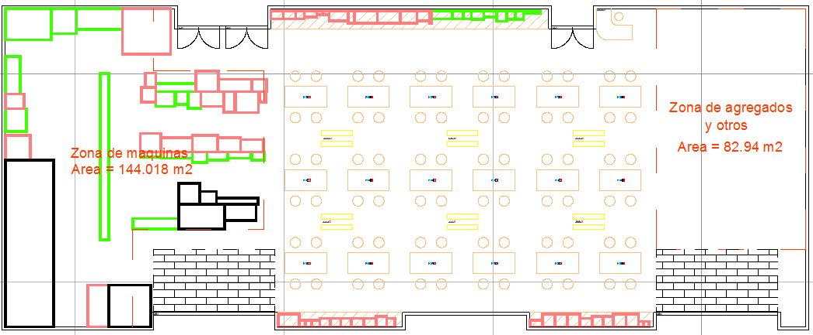

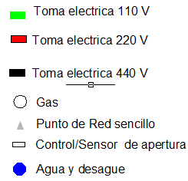

 | Dimensiones Planta (m2)
 | Largo | 38.1
 | Ancho | 15.3
 | Área | 582.93 |  |  | 0.00
 | Altura Libre | 4.6

SERVICIOS
 |  |  | Puntos |  |  |  |  | Puntos
Agua |  | x | 35 |  | Internet inalambrico |  | x | 3
Aire |  | x | 36 |  | Puntos de red (alambrico) |  | x | 10
Energía Electrica |  | x | 132 |  | Teléfono |  | x | 1
110 Voltios | Regulada | x | 92 |  | Otros Extractor |  | x | 2
220 Voltios | Regulada | x | 40 |  | Otros Ductos |  | x | 2
Refrigeración/Calefacción |  | x | General |  | Aire Compresor |  | x | 36
Potencia KW |  | x |  |  | HDMI |  | x | 3
 |  |  |  |  | VGA |  | x | 2
 |  |  |  |  | Control/sensor de apertura |  | x | 4
Observaciones:
Los diferentes puntos deben tener los colores o simbolos internacionales que identifican lo que transporta cada uno de ellos. Los ductos deben de ir instalados donde se manejen altas temperaturas y evaporaciones. Los requerimiento de cada se pueden observar en el documento " especificaciones la cual se anexa a la entrega de la documentación".

DIVISIONES Y ELEMENTOS ESPECIALES
Puestos de trabajo y mobiliario
Tipo | Dimensiones (m) |  |  |  | Cantidad | Material | Características
 | Largo | Ancho | Altura | Area (m²)
Mesón de trabajo grupal | 2.4 | 1 | 0.9 | 2.4 | 8 | granito pulido y una zona de vidrio laminado templado blanco hielo (para escribir con marcador borrable) | NO Incluye poceta de lavado
Mesón de trabajo grupal | 2.4 | 1 | 0.9 | 2.4 | 8 | Granito pulido o material de alta resistencia, resistente al golpe y ácidos | Incluye poceta de lavado de material en acero inoxidable con su grifería.
muebles inferiores | 0.8 | 0.6 | 0.8 | 0.48 | según la organización | madera triplex con acabado Melamínico | Con puertas y entrepaños, color blanco, bisagras, manijas, cerradura, con cajonera, y patas en acero inoxidable
muebles inferior Lateral | 1.4 | 0.6 | 0.8 | 0.84 | según la organización | madera triplex con acabado Melamínico | con puertas bisagras, manijas y cerradura
muebles superiores | 2.4 | 0.03 | 0.5 | 0.072 | según la organización | madera triplex con acabado Melamínico | con puertas, entrepaños, manijas, bisagras y cerradura
pantallas de tv (circuito cerrado) | 2 | 0.1 | 0.1 | 0.2 | 8 | según moldelo | Incluye circuito cerrado para proyectar explicaciones e informacion.
sillas (area grupal) | 0.3 | 0.3 | 0.7 | 0.09 | 48 | según moldelo

Acabados
Piso |  | Antideslizante de fácil limpieza; epóxica. Con sifón de piso, sin surcos o carcamos
Paredes |  | Estuco con Pintura epóxica antihongo, color blanco
Cielo Raso |  | Lámina Superboard con pintura epóxica antihongo blanca
Puertas doble hoja |  | Dos accsesos cada uno con dos batientes y cerradura de emergencia.
Nivel de iluminación |  | Lámparas fluorescentes 60 x 60 - T5 especulares
Nivel de seguridad |  | Sensores de humo localizados por todo el area, camaras de vigilancia
Otro ventanas |  | En aluminio natural y vidrio templado y laminado con sistema vasculante para ventilación
Otro Tablero |  | (para eso estan las pantallas y las zonas de vidrio en las mesas)
Otro |  | zonas de acceso de minimo de un metro de ancho (normas de construccion accesible)
Observaciones: Los acabados deben ser resistentes a los productos químicos y al desgaste mecánico. Debe asegurarse de usar granito en los mesones. Las Ventanas deben ser de fácil acceso para abrir y cerrar, se debe contar con excelentes condiciones de ventilación. Las puertas deben poderse abrir fácilmente. La ducha de seguridad debe estar ubicada en la entrada hacia una de las puertas del laboratorio.

EJEMPLO PUESTOS DE TRABAJO
DESCRIPCION |  |  |  |  |  |  |  | UNIDAD PUESTOS | AREA POR UNIDAD DE PUESTOS (M2) | AREA TOTAL (M2)

Mesas grupales |  |  |  |  |  |  |  | 16 | 2.4 | 38.4
sillas grupales |  |  |  |  |  |  |  | 72 | 1 | 72

SUBTOTAL PUESTOS DE TRABAJO |  |  |  |  |  |  |  | 88 | SUBTOTAL AREA (M2) = | 110.4

Metales.f
REQUERIMIENTOS DE PLANTA FÍSICA
UNIVERSIDAD MILITAR NUEVA GRANADA
ÁREAS FUNCIONALES

Nombre de Unidad Funcional |  |  | METALES |  |  |  | Dependencia |  | -
Responsable |  |  | Dirección de Laboratorios |  |  |  | Fecha |  | 2014-12-03
Descripción: | Información general de laboratorios para realizar prácticas de METALES en la UMNG

ESQUEMA GENERAL
Se requiere de un espacio que cumpla con la NTC 4595; El laboratorio debe tener dos puertas buena ventilación, aireación e iluminación y tener una tuberia de extracción de gases con sus respectivos ductos.

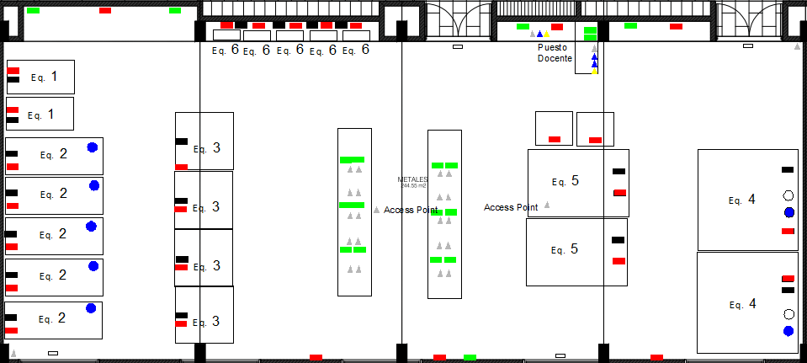

 | Dimensiones Planta (m2)
 | Largo | 24
 | Ancho | 10.2
 | Área | 244.8
 | Altura Libre | 4.6

SERVICIOS
 |  |  | Puntos |  |  |  |  | Puntos
Agua |  | x | 7 |  | Internet Access Point |  | x | 2
GAS |  | x | 2 |  | Puntos de red (alambrico) |  | x | 24
E. Electrica |  | x | 47 |  | Control de apertura |  | x | 4
110 Voltios | Regulada | x | 19 |  | HDMI |  | x | 3
220 Voltios | Regulada | x | 28 |  | VGA |  | x | 2
440 Voltios | Regulada | x | 19
Otros Extractor |  | x | 2

Observaciones:
Los diferentes puntos deben tener los colores o simbolos internacionales que identifican lo que transporta cada uno de ellos.

DIVISIONES Y ELEMENTOS ESPECIALES
Puestos de trabajo y mobiliario
Tipo | Dimensiones (m) |  |  |  | Cantidad | Material | Características
 | Largo | Ancho | Altura | Area (m²)
meson de trabajo grupal | 5 | 1 | 0.9 | 5 | 2 | granito pulido
Mesa docente | 1 | 0.7 | 0.7 | 0.7 | 1
pantallas de tv (circuito cerrado) | 2 | 0.1 | 0.1 | 0.2 | 4 | según moldelo | Incluye circuito cerrado para proyectar explicaciones e informacion.
sillas (area grupal) | 0.3 | 0.3 | 0.7 | 0.09 | 20 | según moldelo

Acabados
Piso |  | Antideslizante de fácil limpieza; epóxica. Con sifón de piso, sin surcos
Paredes |  | Estuco con Pintura epóxica antihongo, color blanco con aislamiento acustico
Puertas doble hoja |  | Dos accesos cada uno con dos batientes y cerradura de emergencia.
Nivel de iluminación |  | Bombillas incandecentes o de mercurio
Nivel de seguridad |  | Sensores de humo localizados por todo el area, camaras de vigilancia
Otro ventanas |  | En aluminio natural y vidrio templado y laminado con sistema vasculante para ventilación
Otro Tablero |  | (para eso estan las pantallas y las zonas de vidrio en las mesas)
Otro |  | zonas de acceso de minimo de un metro de ancho (normas de construccion accesible)
Observaciones: Los acabados deben ser resistentes a los productos químicos y al desgaste mecánico. Debe asegurarse de usar granito en los mesones. Las Ventanas deben ser de fácil acceso para abrir y cerrar, se debe contar con excelentes condiciones de ventilación. Las puertas deben poderse abrir fácilmente. los muros deben de manejar aislamiento acustico debido a las areas adyacentes tan cercanas

EJEMPLO PUESTOS DE TRABAJO
DESCRIPCION |  |  |  |  |  |  |  | UNIDAD PUESTOS | AREA POR UNIDAD DE PUESTOS (M2) | AREA TOTAL (M2)

Mesas grupales |  |  |  |  |  |  |  | 6 | 5 | 30
sillas grupales |  |  |  |  |  |  |  | 24 | 1 | 24

SUBTOTAL PUESTOS DE TRABAJO |  |  |  |  |  |  |  | 30 | SUBTOTAL AREA (M2) = | 54

HSE
REQUERIMIENTOS DE PLANTA FÍSICA
UNIVERSIDAD MILITAR NUEVA GRANADA
ÁREAS FUNCIONALES
Nombre de Unidad Funcional |  |  | HSE |  |  |  | Dependencia |  | Ingenieria
Responsable |  |  |  |  |  |  | Fecha |  | 2014-07-03
Descripción: | Disposición del laboratorio de HSE

ESQUEMA GENERAL
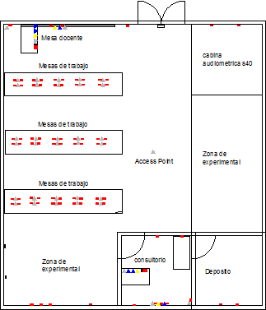

 | Dimensiones Planta (m)
 | Largo |  |  |  | 12.2
 | Ancho |  |  |  | 11.3
 | Área |  |  |  | 137.86
 | Altura Libre |  |  |  | Preguntar

SERVICIOS
 |  |  | Puntos |  |  |  |  | Puntos
Agua |  | x | 0 |  | Internet Access Point |  | x | 1
Gas Natural |  | x | 0 |  | Puntos de red |  | x | 36
Energía Electrica |  | x | 85 |  | Teléfono |  | x | 1
110 Voltios | Regulada | x | 83 |  | HDMI |  | x | 6
220 Voltios | Regulada | x | 2 |  | VGA |  | x | 4
Potencia KW |  | x |  |  | Control/sensor de apertura |  | x | 1

Observaciones:
 | El aire comprimido deberá ser instalado sobre el cielo raso y que baje directamente al centro de cada mesa, dicha manguera al finalizar deberá tener una tee con el fin de dividir dicho suministro, antes de la salida de cada aire deberá tener una válvula con la cual se pueda graduar el presión de aire.

DIVISIONES Y ELEMENTOS ESPECIALES
Puestos de trabajo y mobiliario
Tipo | Dimensiones (m) |  |  |  | Cantidad | Material | Características
 | Largo | Ancho | Altura | Area (m²)
Mesas de trabajo | 5 | 1 | 0.8 | 5.00 | 3
Camilla | 1.4 | 0.8 | 1 | 1.12 | 1 |  | Camilla de hospital
Puesto docente | 1.2 | 0.7 | 0.7 | 0.84 | 2

Acabados
Piso |  | Antideslizante de fácil limpieza; epóixa. Con sifón de piso, sin surcos.
Paredes |  | Estuco con pintura epóxica antihongo, color blanco.
Cielo Raso |  | Lámina Superboard con pintura epóxica antihongo, color blanco.
Puertas |  | Dos puertas en alumnio natural con cerradura y vidrio templado.
Nivel de iluminación |  | Lámparas fluorescentes 60x60 - T5 especulares.
Nivel de seguridad |  | Sensor de humo.
Otro ventanas |  | En aluminio natural y vidrio templado y laminado con sistema vasculante para ventilación.
Otro Tablero |  | Acrílico de 5m de largo x 1.2m de alto con cuadricula.
Otro
Observaciones: | Las mesas deben ser un material no conductor a la electricidad . Las mesas de trabajo para el docente deben de incluir conexión de Red, 2 HDMI, 1 VGA, así mismo debe de tener los mismo puertos cada proyector interactiva.

EJEMPLO PUESTOS DE TRABAJO
DESCRIPCION |  |  |  |  |  |  |  | UNIDAD PUESTOS | AREA POR UNIDAD DE PUESTOS (M2) | AREA TOTAL (M2)
Puesto estudiante |  |  |  |  |  |  |  | 30 | 0.5 | 15
Puesto docente |  |  |  |  |  |  |  | 2 | 0.5 | 1
SUBTOTAL PUESTOS DE TRABAJO |  |  |  |  |  |  |  | 32 | SUBTOTAL AREA (M2) = | 16

